Introducción
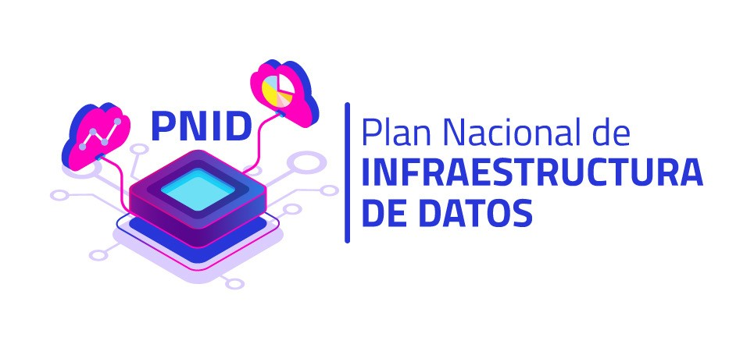

 | Plantilla -Hoja de ruta para Madurez de Capacidades para implementar la infraestructura de datos en las entidades públicas

Versión 1.0 (2025)
Plantilla -Hoja de ruta para la Madurez de Capacidades para el desarrollo de la infraestructura de datos se encuentra alineado con los lineamientos definidos en el documento de Mapa de capacidades para la implementación de la infraestructura de datos elaborado por el MinTIC.

DATOS DE LA ENTIDAD QUE DELIGENCIA EL FORMATO
Datos de la Entidad | Nombre
 | NIT
 | Sector
Responsable del diligenciamiento del formato | Nombre Completo del Administrador de Datos de la Entidad
 | Área
 | Cargo
 | Correo Institucional
 | Fecha de diligenciamiento
 | Teléfono-Ext

¿Qué objetivo tiene esta plantilla?

La plantilla tiene como objetivo orientar a las entidades públicas en la definición de actividades para avanzar en la implementación de su infraestructura de datos, tomando como referencia el diagnóstico de su nivel de madurez obtenido a partir del instrumento de Madurez de Capacidades de Infraestructura de Datos.
¿De que elementos consta la plantilla?

La plantilla está estructurada en función de los 9 paquetes y sus respectivas capacidades. Facilita la definición de actividades clave para fortalecer las capacidades necesarias, de acuerdo con los niveles de madurez obtenidos tras el diligenciamiento del instrumento de Madurez de Infraestructura de Datos por parte de la Entidad.

Definición de actividad clave en la plantilla y la hoja de ruta:

Una actividad clave es una acción específica que una entidad debe ejecutar para fortalecer una capacidad en el marco de la Infraestructura de Datos. Estas actividades le permiten avanzar en el desarrollo y consolidación de capacidades, alineadas con los niveles de madurez establecidos en el modelo, y facilitan la implementación de la hoja de ruta

Descripción de componentes generales

Tipo de capacidades | Misionales y estratégicas: las cuales permiten planificar, implementar y operar la infraestructura de datos. Capacidades Catalizadoras: las cuales fomentan la adopción de la infraestructura de datos.
Paquete | Representa agrupaciones de capacidades para la implementación de la infraestructura de datos.
Definición | Descripción del paquete de capacidades para la implementación exitosa de la infraestructura de datos.
Capacidades | Habilidad o conjunto de habilidades específicas que la Entidad del Estado o empresa privada posee o puede desarrollar para lograr un propósito o resultado específico relacionado con la implementación y gestión efectiva de la infraestructura de datos
Niveles de madurez | Mide el estado de generación, desarrollo o avance de las capacidades de una entidad u organización.
1 - Inicial | La entidad pública carece de una cultura de datos para la toma de decisiones, no cuenta con una identificación de capacidades para el desarrollo e implementación de la infraestructura de datos. No hay orientación de recursos hacia la consolidación de la infraestructura y la gobernanza de datos puede ser débil o inexistente.
2 - Exploratorio y emergente | La entidad pública reconoce la importancia de los datos en el marco de proyectos específicos, sin embargo, no hay una cultura de datos transversal en la entidad, se orientan capacidades y recursos a proyectos de datos sin una visión holística de gobernanza. La coordinación de esfuerzos para el desarrollo de la infraestructura de datos entre las áreas misionales de la entidad es incipiente.
3 - Puesta en marcha | La entidad pública considera a los datos como activo estratégico para la toma de decisiones y al ser estos incorporados en la gestión de recursos y capacidades para desarrollar la infraestructura de datos en la entidad. La gobernanza de datos está definida en la entidad pública y permite la coordinación efectiva en materia de datos entre las diferentes áreas misionales de la entidad pública, estableciendo roles y responsabilidades respecto al ciclo de vida de los datos.
4 - Apropiación y sostenibilidad | La entidad pública ha desarrollado y apropiado una cultura de datos que fomenta la colaboración y participación para la gestión eficiente y de calidad de los datos en la entidad pública. La gobernanza de datos está apropiada transversalmente en toda la entidad, abarcando los niveles estratégico, táctico y operativo, y ha implementado iniciativas de sostenibilidad que garantizan la integridad de los datos.

Si desea consultar un paquete o capacidad en específico, le invitamos a revisar la documentación del Modelo de Capacidades de Infraestructura de Datos dispuesto por MINTIC: https://infraestructuradatos.gov.co/798/w3-propertyvalue-573407.html

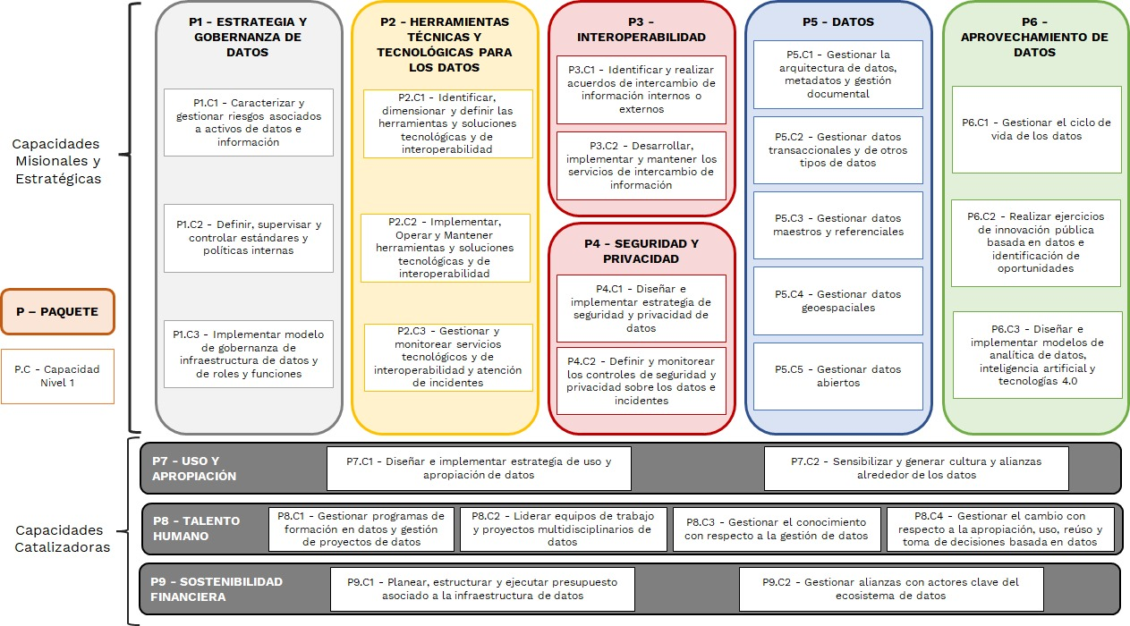
 |  | MAPA DE CAPACIDADES PARA EL DESARROLLO DE LA INFRAESTRUCTURA DE DATOS
Paquete | Capacidades
° Estrategia y gobernanza de los datos | ° Caracterizar y gestionar riesgos asociados a activos de datos e información
 | ° Definir, supervisar y controlar estándares y políticas internas
 | ° Implementar modelo de gobernanza de infraestructura de datos y de roles y funciones
° Herramientas técnicas y tecnológicas para los datos | ° Identificar, dimensionar y definir las herramientas y soluciones tecnológicas y de interoperabilidad
 | ° Implementar, Operar y Mantener herramientas y soluciones tecnológicas y de interoperabilidad
 | ° Gestionar y monitorear servicios tecnológicos y de interoperabilidad y atención de incidentes
° Interoperabilidad | ° Identificar y Realizar acuerdos de intercambio de información
 | ° Implementar y mantener los servicios de intercambio de información
° Seguridad y privacidad de la información | ° Diseñar e implementar iniciativas de seguridad y privacidad de datos
 | ° Definir y monitorear los controles de seguridad y privacidad sobre los datos e incidentes
° Datos | ° Gestionar datos abiertos
 | ° Gestionar datos maestros y referenciales
 | ° Gestionar datos Geoespaciales
 | ° Gestionar datos transaccionales y de otros tipos de datos
 | ° Gestionar la arquitectura de datos, metadatos y gestión documental
° Aprovechamiento de los datos | ° Gestionar el ciclo de vida de los datos
 | ° Realizar ejercicios de innovación pública basada en datos e identificación de oportunidades
 | ° Diseñar e implementar modelos de analítica de datos, inteligencia artificial y tecnologías 4.0
° Uso y apropiación | ° Diseñar e implementar iniciativas de uso y apropiación de datos
 | ° Sensibilizar y generar cultura y alianzas alrededor de los datos
° Talento humano | ° Gestionar programas de formación en datos y gestión de proyectos de datos
 | ° Liderar equipos de trabajo y proyectos multidisciplinarios de datos
 | ° Gestionar el conocimiento con respecto a la gestión de datos
 | ° Gestionar el cambio con respecto a la apropiación, uso, reúso y toma de decisiones basada en datos
° Sostenibilidad financiera | ° Planear, estructurar y ejecutar presupuesto asociado a la infraestructura de datos
 | ° Gestionar alianzas con actores clave del ecosistema de datos

Importancia de usar la Ponderación resultado del Instrumento de Madurez
El Instrumento de Madurez de Capacidades asigna un puntaje general a las entidades públicas, permitiendo su clasificación en uno de los cuatro niveles de madurez. Adicionalmente, otorga un puntaje específico para cada paquete de capacidades, facilitando la identificación de fortalezas y oportunidades de mejora en cada área evaluada. Estos puntajes sirven como base para priorizar actividades en la hoja de ruta y orientar el fortalecimiento de la Infraestructura de Datos.

Niveles de madurez | Puntaje
1 - Inicial | 0-25≤
2 - Exploratorio y emergente | ≥25-50≤
3 - Puesta en marcha | ≥50-75≤
4 - Apropiación y sostenibilidad | ≥75-100

Contacto Soporte
comitenacionaldatos@dnp.gov.co

